１
 | Ⅰ 中学校卒業者の進路状況 |  |  |  |  |  | 対象･…中学校103校 （国立1、公立96、私立6)

【１表】 年度別卒業者の内訳 |  |  |  |  |  |  |  |  | （上段 人、下段 ％）
 | 卒業 年月 | 卒業者 総数 | 高等学校 等進学者 ＊ | 専修学校 (高等課程) 進学者 | 専修学校 (一般課程) 等入学者 | 公共職業 能力開発 施設等 入学者＊＊ | 就職者 ＊＊＊ | その他 | Ａ～Ｄ のうち 就職者 | 高校等進学率

 |  | （Ａ～Ｆ） | Ａ | Ｂ | Ｃ | Ｄ | Ｅ | Ｆ | （再掲） | 県 | 全国
 | H28.3 | 14,310 | 14,163 | 3 | 3 | 6 | 37 | 98 | 1 | 99.0 | 98.7
 |  | 100.0 | 99.0 | 0.0 | 0.0 | 0.0 | 0.3 | 0.7 | 0.0
 | H29.3 | 14,500 | 14,370 | 5 | 5 | 6 | 26 | 88 | 1 | 99.1 | 98.8
 |  | 100.0 | 99.1 | 0.0 | 0.0 | 0.0 | 0.2 | 0.6 | 0.0
 | H30.3 | 14,299 | 14,168 | 8 | 3 | 9 | 21 | 90 | 6 | 99.1 | 98.8
 |  | 100.0 | 99.1 | 0.1 | 0.0 | 0.1 | 0.1 | 0.6 | 0.0
 | H31.3 | 13,978 | 13,873 | 9 | 1 | 2 | 27 | 66 | 0 | 99.2 | 98.8
 |  | 100.0 | 99.2 | 0.1 | 0.0 | 0.0 | 0.2 | 0.5 | 0.0
 | R2.3 | 13,732 | 13,612 | 6 | 0 | 2 | 11 | 101 | 1 | 99.1 | 98.8
 |  | 100.0 | 99.1 | 0.0 | 0.0 | 0.0 | 0.1 | 0.7 | 0.0
 | R3.3 | 13,242 | 13,137 | 10 | 7 | 0 | 12 | 76 | 0 | 99.2 | 98.9
 |  | 100.0 | 99.2 | 0.1 | 0.1 | 0.0 | 0.1 | 0.6 | 0.0
 | R4.3 | 13,707 | 13,582 | 11 | 4 | 3 | 11 | 96 | 1 | 99.1
 |  | 100.0 | 99.1 | 0.1 | 0.0 | 0.0 | 0.1 | 0.7 | 0.0
 | 男子 | 7,126 | 7,049 | 6 | 2 | 3 | 10 | 56 | 1 | 98.9
 |  | 100.0 | 98.9 | 0.1 | 0.0 | 0.0 | 0.1 | 0.8 | 0.0
 | 女子 | 6,581 | 6,533 | 5 | 2 | 0 | 1 | 40 | 0 | 99.3
 |  | 100.0 | 99.3 | 0.1 | 0.0 | 0.0 | 0.0 | 0.6 | 0.0
 |  |  |  | ＊ ＊＊ ＊＊＊ | 高等学校等とは、高等学校、特別支援学校（高等部）、高等専門学校です。 公共職業能力開発施設等とは、職業訓練を行うために設置された施設です。 就職者とは、自営業主等、無期雇用労働者、有期雇用労働者のうち雇用契約期間が１年以上かつフルタイム勤務相当の者をいいます。
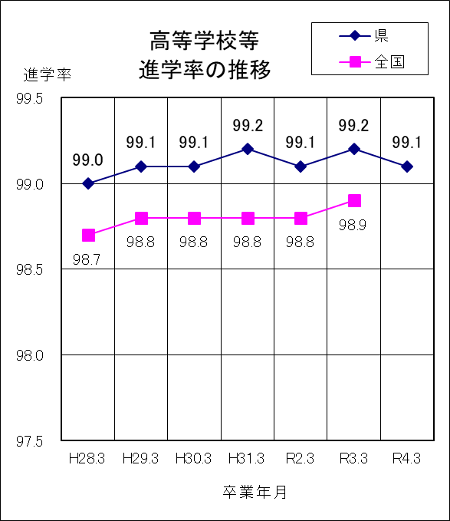
 | ○ 高等学校等進学率は99.1％で、前年度より0.1ポイント低下 ○ 卒業者に占める就職者の割合は0.1％で、 前年度と同じである

１ | 令和４年３月の卒業者総数は13,707人で、前年度より 465人増加している。

２ | 高等学校等進学者は13,582人、進学率は99.1%で、前年度より0.1ポイントの低下となっている。

３ | 専修学校（高等課程）進学者は11人である。

４ | 就職者は11人で、卒業者総数の0.1%となっている。

５ | その他は96人で、卒業者総数の0.7%となっている。主な内訳は、家事手伝いが37人、不登校等による進路未定が18人、求職中が12人などである。

４
 | Ⅳ 全日制・定時制高等学校卒業者の進路状況
 |  |  | 対象 ・・ 全日制高等学校54校（県立44、私立10)、定時制高等学校７校 （県立6、私立1） ※併置校、分校含む

【１表】 年度別卒業者の内訳 |  |  |  |  |  |  |  |  |  | （上段 人、下段 ％）
 | 卒業 年月 | 卒業者 総数 | 大学等 進学者 ＊ | 専修学校 (専門課程) 進学者 | 専修学校 (一般課程)等入学者 | 公共職業 能力開発 施設等入 学者＊＊ | 就職者 ＊＊＊ | 一時的な仕事に就いた者 **** | その他 | Ａ～Ｄ のうち 就職者 | 大学等進学率

 |  |  |  |  |  |  |  |  |  |  | 県 |  |  | 全国
 |  | （Ａ～Ｇ） | Ａ | Ｂ | Ｃ | Ｄ | Ｅ | Ｆ | Ｇ | （再掲） |  | 男子 | 女子 | 平均
 | H28.3 | 12,656 | 6,958 | 2,114 | 509 | 84 | 2,272 | 181 | 538 | 2 | 55.0 | 53.0 | 57.1 | 54.7
 |  | 100.0 | 55.0 | 16.7 | 4.0 | 0.7 | 18.0 | 1.4 | 4.3 | 0.0
 | H29.3 | 12,884 | 7,206 | 2,171 | 503 | 73 | 2,247 | 177 | 507 | 1 | 55.9 | 53.9 | 58.0 | 54.7
 |  | 100.0 | 55.9 | 16.9 | 3.9 | 0.6 | 17.4 | 1.4 | 3.9 | 0.0
 | H30.3 | 12,701 | 6,940 | 2,129 | 481 | 69 | 2,328 | 178 | 576 | 1 | 54.6 | 52.6 | 56.7 | 54.7
 |  | 100.0 | 54.6 | 16.8 | 3.8 | 0.5 | 18.3 | 1.4 | 4.5 | 0.0
 | H31.3 | 12,688 | 6,946 | 2,147 | 442 | 70 | 2,340 | 144 | 599 | 0 | 54.7 | 52.4 | 57.2 | 54.7
 |  | 100.0 | 54.7 | 16.9 | 3.5 | 0.6 | 18.4 | 1.1 | 4.7 | 0.0
 | R2.3 | 12,752 | 7,201 | 2,110 | 326 | 69 | 2,353 |  | 693 | 1 | 56.5 | 54.6 | 58.4 | 55.8
 |  | 100.0 | 56.5 | 16.5 | 2.6 | 0.5 | 18.5 |  | 5.4 | 0.0
 | R3.3 | 12,524 | 7,190 | 2,183 | 310 | 76 | 2,099 |  | 666 | 0 | 57.4 | 56.4 | 58.5 | 57.4
 |  | 100.0 | 57.4 | 17.4 | 2.5 | 0.6 | 16.8 |  | 5.3 | 0.0
 | R4.3 | 12,108 | 7,196 | 2,005 | 247 | 62 | 1,919 |  | 679 | 0 | 59.4 | 58.1 | 60.8
 |  | 100.0 | 59.4 | 16.6 | 2.0 | 0.5 | 15.8 |  | 5.6 | 0.0
 | 男子 | 6,265 | 3,643 | 864 | 198 | 57 | 1,154 |  | 349 | 0
 | 女子 | 5,843 | 3,553 | 1,141 | 49 | 5 | 765 |  | 330 | 0
 | 全日制 | 11,842 | 7,168 | 1,960 | 247 | 61 | 1,814 |  | 592 | 0
 | 定時制 | 266 | 28 | 45 | 0 | 1 | 105 |  | 87 | 0
 |  |  |  |  | ＊ ＊＊ ＊＊＊ ＊＊＊＊ | 大学等とは、大学、短期大学、高等学校等の専攻科です。 公共職業能力開発施設等とは、職業訓練を行うために設置された施設です。 就職者とは、自営業主等、無期雇用労働者、有期雇用労働者のうち雇用契約期間が１年以上かつフルタイム勤務相当の者をいいます。 令和２年度からは「その他」に含めて計上しています。
 | ○ 大学等進学率は59.4％で、前年度より2.0ポイント上昇 ○ 卒業者に占める就職者の割合は15.8％で、前年度より1.0ポイント低下
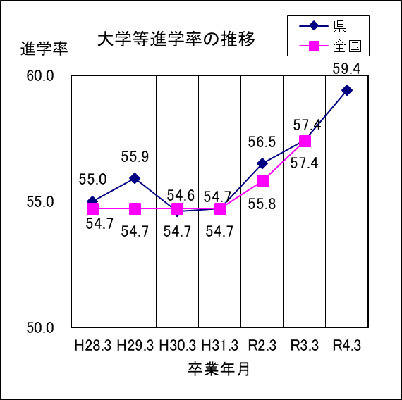
１ | 令和４年３月の卒業者総数は12,108人で、前年度より416人減少している。

２ | 大学等進学者は7,196人で、進学率は59.4%となっている。

３ | 専修学校（専門課程）進学者は2,005人で、卒業者総数の16.6%となっている。

４ | 専修学校（一般課程）等入学者は247人で、卒業者総数の2.0%となっている。

５ | 公共職業能力開発施設等入学者は62人で、卒業者総数の0.5%となっている。

６ | 就職者は1,919人で、卒業者総数の15.8%となっている。

７ | 一時的な仕事に就いた者は、令和２年度調査からは「その他」に分類されている。

８ | その他は679人で、卒業者総数の5.6%となっている。主な内訳は、無認可の学校が198人、自宅での進学準備が174人、求職中が123人、一時的な仕事に就いた者に相当する人数は74人である。

６
 | Ⅴ 通信制高等学校卒業者の進路状況 |  |  |  |  |  |  | 対象…通信制高等学校４校 （県立１、私立３）（併置校含む）

【１表】 年度別卒業者の内訳 |  |  |  |  |  |  |  |  | （上段 人、下段 ％）
 | 卒業 年月 | 卒業者 総数 | 大学等 進学者 ＊ | 専修学校 (専門課程) 進学者 | 専修学校 (一般課程)等入学者 | 公共職業 能力開発 施設等入 学者＊＊ | 就職者 ＊＊＊ | その他 | Ａ～Ｄ のうち 就職者 | 大学等進学率

 |  |  |  |  |  |  |  |  |  | 県 |  |  | 全国
 |  | （Ａ～Ｆ） | Ａ | Ｂ | Ｃ | Ｄ | Ｅ | Ｆ | （再掲） |  | 男子 | 女子 | 平均
 | H28.3 | 360 | 48 | 53 | 0 | 8 | 56 | 195 | 0 | 13.3 | 12.1 | 14.4 | 17.5
 |  | 100.0 | 13.3 | 14.7 | 0.0 | 2.2 | 15.6 | 54.2 | 0.0
 | H29.3 | 333 | 41 | 48 | 0 | 3 | 56 | 185 | 0 | 12.3 | 12.8 | 11.8 | 17.7
 |  | 100.0 | 12.3 | 14.4 | 0.0 | 0.9 | 16.8 | 55.6 | 0.0
 | H30.3 | 369 | 43 | 66 | 0 | 4 | 51 | 205 | 0 | 11.7 | 6.6 | 17.5 | 18.5
 |  | 100.0 | 11.7 | 17.9 | 0.0 | 1.1 | 13.8 | 55.6 | 0.0
 | H31.3 | 338 | 36 | 35 | 2 | 6 | 71 | 188 | 0 | 10.7 | 12.7 | 8.7 | 18.0
 |  | 100.0 | 10.7 | 10.4 | 0.6 | 1.8 | 21.0 | 55.6 | 0.0
 | R2.3 | 352 | 30 | 82 | 1 | 4 | 70 | 165 | 0 | 8.5 | 5.2 | 11.7 | 17.6
 |  | 100.0 | 8.5 | 23.3 | 0.3 | 1.1 | 19.9 | 46.9 | 0.0
 | R3.3 | 344 | 42 | 61 | 0 | 1 | 38 | 202 | 0 | 12.2 | 10.8 | 13.6 | 19.5
 |  | 100.0 | 12.2 | 17.7 | 0.0 | 0.3 | 11.0 | 58.7 | 0.0
 | R4.3 | 383 | 62 | 64 | 0 | 3 | 38 | 216 | 0 | 16.2 | 13.2 | 19.4
 |  | 100.0 | 16.2 | 16.7 | 0.0 | 0.8 | 9.9 | 56.4 | 0.0
 | 男子 | 197 | 26 | 37 | 0 | 1 | 21 | 112 | 0
 | 女子 | 186 | 36 | 27 | 0 | 2 | 17 | 104 | 0
 |  |  |  |  | ＊ ＊＊ ＊＊＊ | 大学等とは、大学、短期大学、高等学校等の専攻科です。 公共職業能力開発施設等とは、職業訓練を行うために設置された施設です。 就職者とは、自営業主等、無期雇用労働者、有期雇用労働者のうち雇用契約期間が１年以上かつフルタイム勤務相当の者をいいます。

 | ○ 大学等進学率は16.2％で、前年度より4.0ポイント上昇 ○ 卒業者に占める就職者の割合は9.9％で、前年度より1.1ポイント低下
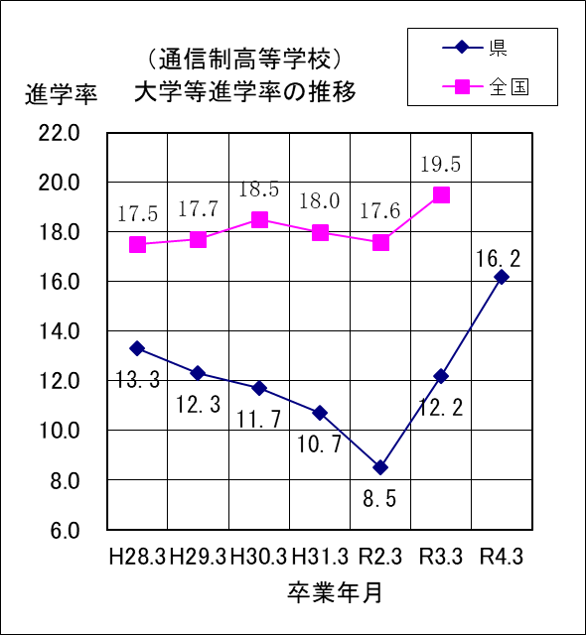
１ | 令和４年３月の卒業者総数は383人で、前年度より39人増加している。

２ | 大学等進学者は62人で、進学率は16.2%となっている。

３ | 専修学校（専門課程）進学者は64人で、卒業者総数の16.7%となっている。

４ | 就職者数は38人で、卒業者総数の9.9%となっている。

５ | その他は216人で、卒業者総数の56.4%となっている。主な内訳は、不登校等による進路未定が107人、求職中が36人、家事手伝いが20人、自宅での進学準備が10人、社会福祉施設等入所・通所者が10人などである。

